1-RESUMO

OBRA: FINALIZAÇÃO DO REMANESCENTE DA CONSTRUÇÃO DE CRECHE PROINFÂNCIA TIPO 1 PADRÃO FNDE E URBANIZAÇÃO.
PROPRIETÁRIO: PREFEITURA MUNICIPAL DE VÁRZEA GRANDE
ENDEREÇO: RUA TREZE, RESIDENCIAL MILTON FIGUEIREDO - VÁRZEA GRANDE- MT
MUNICÍPIO: VARZEA GRANDE - MT
PREÇO BASE: SINAPI DEZEMBRO COM DESONERAÇÃO/2022
RESUMO
ITEM | DESCRIÇÃO DOS SERVIÇOS | VALOR (R$) | % ITEM

1 | SERVIÇOS PRELIMINARES | R$ 94,203.71 | 2.86%

2 | MOVIMENTO DE TERRAS PARA FUNDAÇÕES | R$ 626.43 | 0.02%

3 | FUNDAÇÕES | R$ 47,438.02 | 1.44%

4 | SUPERESTRUTURA | R$ 3,271.60 | 0.10%

5 | SISTEMA DE VEDAÇÃO VERTICAL INTERNO E EXTERNO (PAREDES) | R$ 51,322.36 | 1.56%

6 | ESQUADRIAS | R$ 453,083.86 | 13.74%

7 | SISTEMAS DE COBERTURA | R$ 453,852.97 | 13.76%

8 | REVESTIMENTOS INTERNOS E EXTERNOS | R$ 276,349.22 | 8.38%

9 | SISTEMAS DE PISOS INTERNOS E EXTERNOS (PAVIMENTAÇÃO) | R$ 278,977.92 | 8.46%

10 | PINTURA | R$ 201,867.68 | 6.12%

11 | INSTALAÇÃO HIDRÁULICA | R$ 63,857.80 | 1.94%

12 | DRENAGEM DE ÁGUAS PLUVIAIS | R$ 29,156.78 | 0.88%

13 | INSTALAÇÃO SANITÁRIA | R$ 63,647.33 | 1.93%

14 | LOUÇAS E METAIS | R$ 89,644.14 | 2.72%

15 | INSTALAÇÃO DE GÁS COMBUSTÍVEL | R$ 15,244.66 | 0.46%

16 | SISTEMA DE PROTEÇÃO CONTRA INCÊNDIO | R$ 44,912.50 | 1.36%

17 | INSTALAÇÕES ELÉTRICAS - 220V | R$ 470,964.69 | 14.28%

18 | INSTALAÇÕES DE CLIMATIZAÇÃO | R$ 3,511.42 | 0.11%

19 | INSTALAÇÕES DE REDE ESTRUTURADA | R$ 47,596.66 | 1.44%

20 | SISTEMA DE EXAUSTÃO MECÂNICA | R$ 5,630.85 | 0.17%

21 | SISTEMA DE PROTEÇÃO CONTRA DESCARGAS ATMOSFÉRICAS (SPDA) | R$ 53,256.84 | 1.61%

22 | SERVIÇOS COMPLEMENTARES | R$ 264,293.91 | 8.01%

23 | SERVIÇOS FINAIS | R$ 3,352.71 | 0.10%

24 | SERVIÇOS DIVERÇOS | R$ 73,927.39 | 2.24%

25 | LIMPEZA FINAL DE OBRA | R$ 9,135.54 | 0.28%

26 | ADMINISTRAÇÃO LOCAL | R$ 199,052.80 | 6.04%

VALOR TOTAL |  | R$ 3,298,179.79 | 100.00%

7-ENCARGOS SOCIAIS
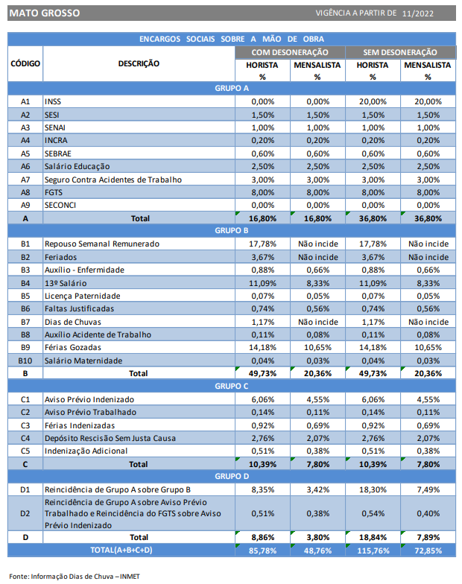

VITOR GUSTAVO VERHALEN
ENGENHEIRO CIVIL
CREA-MT 49989

